清单
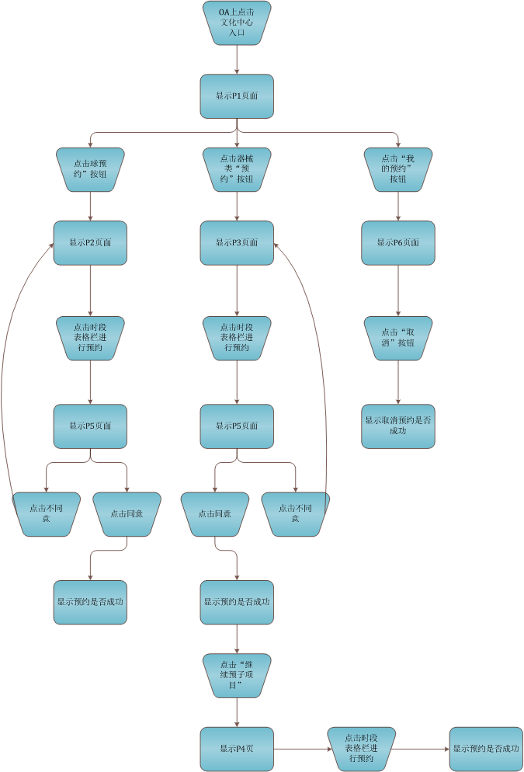
编号 | 名称 | 描述 | 页面元素
P1 | 预定系统首界面 | 显示文化中心活动项目、项目简介、和预定按钮 | 项目图片、项目简介、“预定”按钮、“我的预定”按钮
P2 | 球类瑜伽预定 | 显示球类、瑜伽项目的预定情况，并可以进行预定操作 | 预定情况表、操作说明、注意事项
P3 | 器械预定 | 点击器械类预定按钮后进入到页面
P4 | 器械预定后二级预定
P5 | 协议规定
P6 | 我的预约查询

